Sheet2
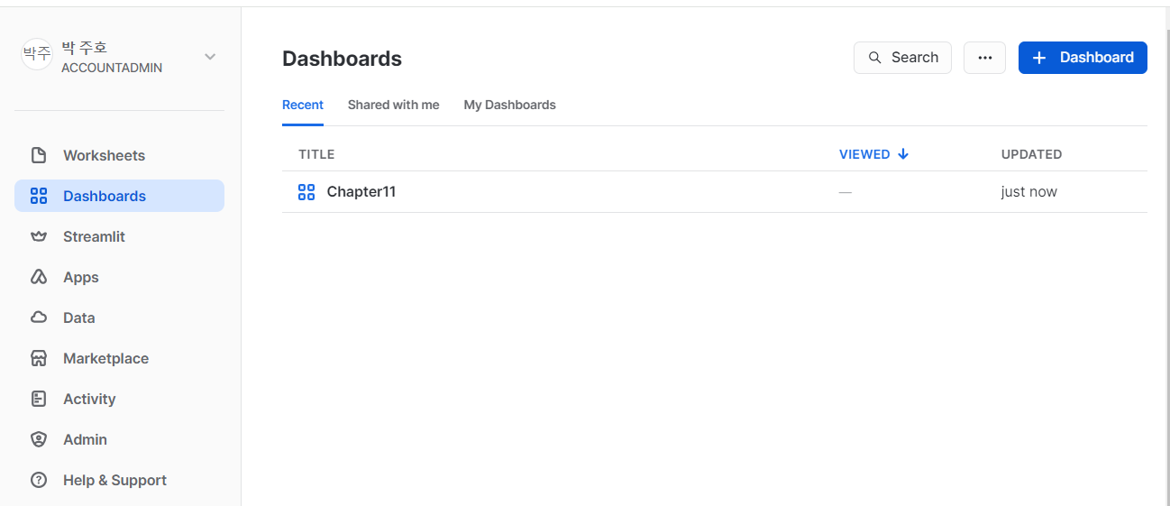
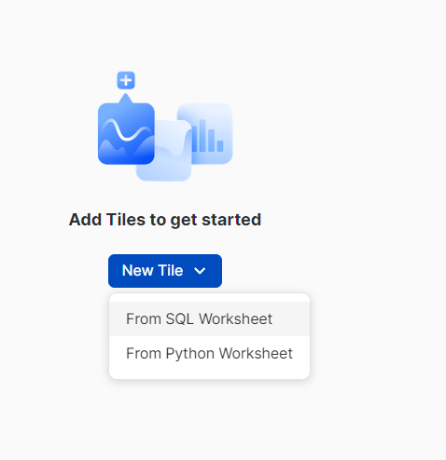
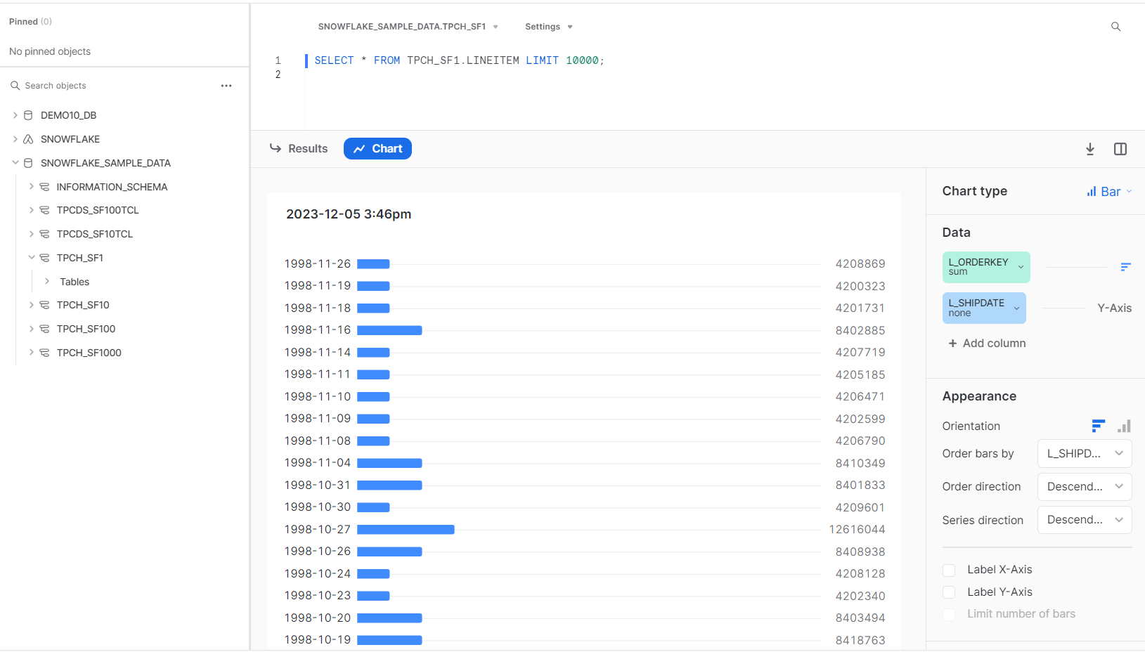
1. snowsight의 데이터 샘플링
- 자동 통계 시각화와 차트 및 대시보드의 경우 100만 개 미만의 행을 처리할 수 있다.
- 전체 데이터셋을 시각화하는 것은 불가능할 때가 있다.

 | 1.1 특정 행 수에 기반한 고정 크기 샘플링
 | - 베르누이 샘플링 방법은 행 수로 샘플링 할떄 사용되며, 이 경우 System/Block 및 시드 방법은 지원되지 않음
 | 1.2 확률에 의한 분수 기반 샘플링
 | - 테이블 크기에 따라 반환되는 정확한 행 수와 함께 테이블의 일부를 새믈링 할 수 있다.
 | - 시드를 지정한 다음 샘플에 포함되는 특정 행에 대해 지정된 확률을 명시 한다.
 | - Snowflake는 시스템 , 베르누이 샘플링을 사용할 수 있다.

2. 필드 및 데이터 미리보기
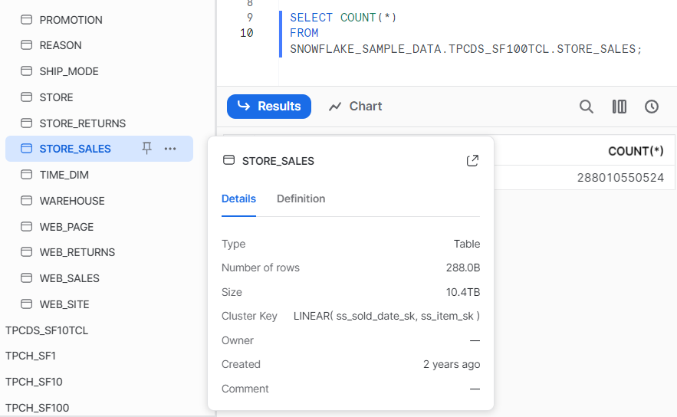

 | * 테이블의 정보가 나타난다.
- 샘플 쿼리 결과는 캐시되지 않는 점에서 고유 하다.
- 동일한 샘플링 쿼리를 반복해서 실행해도 이전과 마찬가지로 하위 집합의 레코드를 받게 된다.

3 자동 통계 및 인터렉티브 결과 사용
- 시각화할 수 있는 한 가지 방법은 인터렉티브 결과와 함께 자동 통계를 사용하는 것
- Snowsight는 반환되는 행 수에 관계없이 메타데이터를 사전에 사용하여 인터렉티브 결과를 신속하게 제공
- 9999행 이상의 데이터셋은 통계 이용 불가하다.

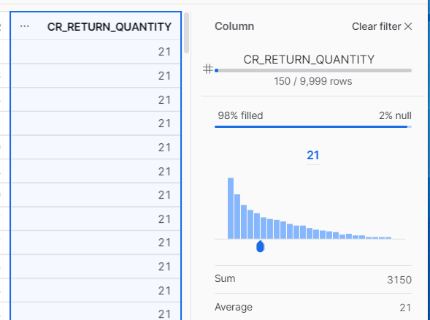
- 각 열에 대한 고유 값 또는 날짜 범위가 무엇인지 알아내는 대신 이제 사용자는 Snowsight의 자동 통계
및 인터렉티브 결과를 사용할 수 있다.
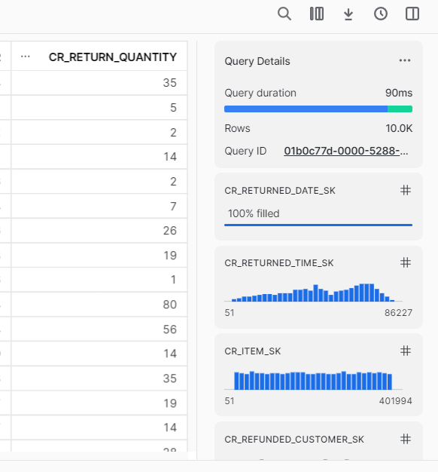

4. Snowsight 대시보드 시각화
- 메타데이터를 사용하는것으로 충분하지 않은 경우가 많아 새로운 Snowsight 시각화 도구를 사용해
보다 완전하게 이해할 수 있다.

4.1 대시보드 및 타일 만들기
- 생성

